Лобачевский
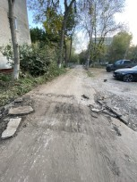
Дата | Номер обращения | Содержание обращения | ФИО заявителя , конт. Тел. | Фото заявителя | Срок исполнения | Ответственный | Ответ на обращение | Фото | Стоит на контроле
15/07/2024 | ПОС 111111 | Уже несколько дней в микрорайоне стройплощадка , ст. Метро пролетарская , творится вопиющий беспредел! Проспект Ленина 82 дом, невозможно открыть окна, несет фикалиями круглые сутки. Рядом с домом вдоль пер.райниса протекает речка Борзовка , видимо в нее происходят несанкционированные сбросы, возможно , другая причина, но результат плачевный. Ранее, в прошлом году была вскрыта проблема подобного характера . За заправкой Лукойл под автозаводским виадуком некие ассенизаторные машины сливали свое содержимое и стояла ужасная вонь. Общественным привлечением внимания эту экологическую и усложняющую жизнь людям проблему , решили. Сейчас снова все обострилось. Многие жильцы, проживающие по пер. Райниса и около бьют тревогу. Мы готовы отправить коллективное обращение. Просьба , разобраться , принять меры и устранить. |  |  | 17/07/2024 |  | В адрес Отдела полиции № 3 Управления МВД России по г.Нижнему Новгороду по данному факту направлено письмо о принятии необходимых мер (Исх-01-06-406662/24 от 17.07.2024)
04/10/2024 | ПОС 222222 | Грязная,не убранная территория с осколками от бутылок.Прошу убрать данную территорию. |  |  | 08/10/2024 | Королев, Костюнин | Указанная в обращении территория является придомовой территорией дом № 6 по ул. Радио. Просьба перенаправить в ОАО "ДК Ленинского района".
25/09/2024 | ПОС 222333 | Прошу уточнить когда планируют закончить обустройство придомовой дороги по ул. Баумана 50/1? Сегодня рабочие перекопали все подходы к подъездам! Моей супруге приходится поднимать коляску с ребенком, чтобы иметь возможность выйти на прогулку! Раскопки длятся уже больше месяца, но за это время сделано крайне мало работы, потому что работы производятся по 2-3 часа в день! |  |  | 31/10/2024 | Королев, Костюнин | Работы по ремонту асфальтового покрытия планируется завершить в срок до 21.10.2024г. Ответ дополнен - На сегодняшний день работы по асфальтировке придомовой территории по адресу ул. Баумана, д. 50 корп. 1 находятся на стадии завершения. Планируемый срок окончания работ 31.10.2024 г. Ответ дополнен: Работы по ремонту асфальтобетонного покрытия выполнены. | 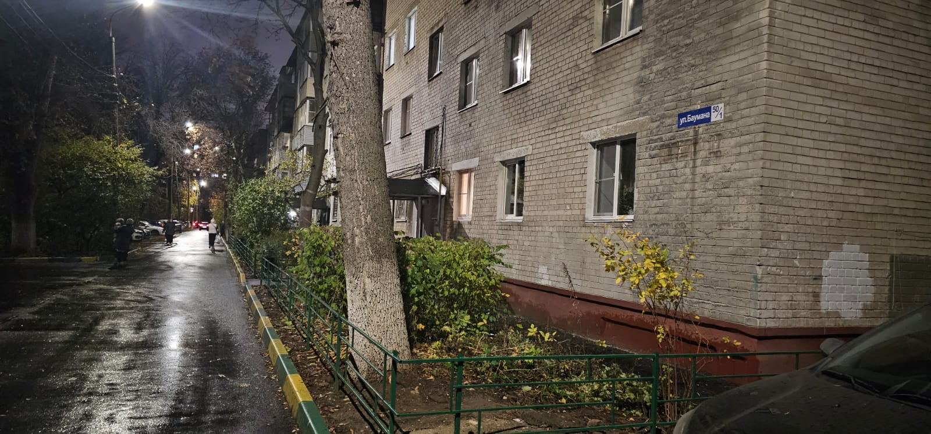
09/10/2024 | ПОС 224593 | Необходимо вырубить кусты возле трамвайных путей. Как ехать с Даргомыжского к Макарова обзор закрыт |  |  | 2024-10-31 | Костюнин | МБУ РЭД: Указанная территория не входит в дорожную деятельность МБУ РЭД. Просьба направить в администрацию Ленинского района. Ответ дополнен: Работы по вырубке поросли будут выполнены силами подрядной организации в срок до 31.10.24. Ответ дополнен: На территории указанной в схеме поросль не произрастает, территория находится в нормативном состоянии (ФОТО ПРИЛАГАЕМ). Поросль произрастает на территории, относящейся к дорожной деятельности. Просьба перенаправить в РЭД.
06/11/2024 | ПОС 232323 | улица Гончарова, 22. Ранее оставляла заявку по этому дому. В ответе было указано, что вход в дом закрыт. Как видите, наркоманов и бомжей это не останавливает. Вход выломан, в доме регулярно находятся бомжи и наркоманы. Жители соседних домов переживают, что может из-за этих нелегальных посещений может произойти пожар, огонь которого перекинется на соседние жилые дома. Прошу помочь в решении вопроса с этим расселенным домом. Заране спасибо. |  |  | 07.11.2024 до 16.00 | Королев | ОТВЕТ ГУД: Неоднократно закрывали окна и дверь в данном доме. Постоянно все вырывают. Просим администрацию Ленинского района решить вопрос с данным домом. НАШ ОТВЕТ: Администрацией Ленинского района города Нижнего Новгорода в настоящее время формируется пакет документов на снос указанного дома. КОММЕНТАРИЙ МОДЕРАТОРОВ: Имеется информация по срокам? Возможно ли временное решение? Ответ дополнен: Выполнение работ по установке ограждения нецелесообразно. Данный дом включен в план работ по сносу. Проведение электронного аукциона запланировано на ноябрь-декабрь 2024 года.
06.11.2024 | ЕДДС 555555 | Пр. Ленина 59, сильно пахнет вода ХВС . |  |  | 07.11.2024 до 16.00 | Королев | НАШ ОТВЕТ: Просьба переадресовать в АО Водоканал. Водоподготовка вопрос Водоканала. ОТВЕТ ВОДОКАНАЛА: Работы проводило ООО "Заводские сети". НАШ ОТВЕТ: В настоящее время проводятся работы по промывке магистрального трубопровода, работы будут завершены 06.11.2024 до 20.00 Ответ дополнен. По информации заявителя запах ХВС устранен.
12/11/2024 | Медиалогия 666666 | Около соцзащиты ленинского района растёт сухое дерево. Просьба убрать его, пока не довело до беды.пр. Ленина 36 а, сухой тополь он растёт между 2 деревьев нормальных. В середине дома. Если он упадёт. То придавит людей.мало того тут ещё рядом детский дом-интернат. Ходят дети как раз через это дерево сухое ,под ним. |  | 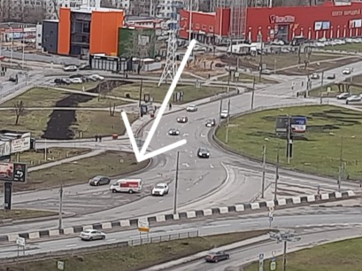 | 2024-11-14 | Костюнин | Комиссионное обследование территории состоится в срок до 31.10.24. Ответ дополнен: Выходом на место комиссией по обследованию состояния зеленых насаждений совместно с представителем МКУ «Горкомэкологии г.Нижнего Новгорода» составлен акт по спилу аварийных деревьев на указанной территории. Работы по спилу аварийных деревьев будут выполнены до 25.12.2024. КОММЕНТАРИЙ ЗАЯВИТЕЛЯ: Так же около этого дома на парковке,возле подъездов, есть брошенный автомобиль без номеров, сгнил, мне сказали официально в ГИБДД, что утилизацией брошенного транспорта должна заниматься администрация города. Просьба дополнить. Ответ дополнен: Комиссионное обследование на предмет брошенного и разукомплектованного автотранспорта планируется провести 12.11.2024г Ответ дополнен: В ходе комиссионного обследования, проведенного 12.11.2024г., в районе дома №36А по пр. Ленина брошенного и разукомплектованного автотранспорта не выявлено. Одновременно информируем, что согласно действующему законодательству брошенное и разукомплектованное транспортное средство - это транспортное средство, а также его составные части, от которого собственник отказался; не имеющее собственника; либо собственник которого неизвестен, которое хранится вне специально отведенных мест (автостоянок, гаражей и так далее), не подлежащее эксплуатации. Кроме того, данный пункт так же даёт определение разукомплектованному транспортному средству, а именно таким признается транспортное средство, у которого отсутствует один из следующих конструктивных элементов: дверь, колесо, стекло, капот, крышка багажника, крыло, шасси или привод. Также сообщаем, что отсутствие государственного регистрационного номера не является основанием для признания автомобиля брошенным и разукомплектованным. КОММЕНТАРИЙ ЗАЯВИТЕЛЯ ОТ 12.11.2024: Прошу дополнить - "Вот лично я делала заявку на спил сухого дерева, которое стоит уже даже без коры. Ваши сотрудники пометили, конечно, деревья там какие-то кривые, какие-то больные, но именно вот это дерево почему-то |  | 2024-12-25
18.10.2024 | ПОС 777777 | Детская площадка в районе дома по пр Ленина д 50(за ним), построенная от администрации(Дуку не принадлежит с их слов), находится в плачевном состоянии. Сломаны качели, сетки, 2 качели просто выдраны с "корнем" | 79616341209 |  | 22.10.2024 | Костюнин, Королев | Работы по ремонту детских игровых элементов на детской площадке по пр. Ленина,50 будут выполнены силами подрядной организации в срок до 12.11.24. Ответ дополнен: В настоящее время работы по ремонту игровых элементов выполнены(фото есть). Установка новых недостающих элементов будут выполнены при выделении денежных средств на указанные цели.
21.10.2024 | Медиалогия 999999 | На ул нахимова так же на тротуаре накидали асфальт и оставили, непонятная куча, типа яму залатали, асфальт положили. Тротуар от перекрёстка улиц нахимова и таганской по пути к школе 160. |  |  | 21.10.2024 до 16.00 | Костюнин, Королев | НАШ ОТВЕТ: Прошу перенаправить в МБУ "РЭД" МБУ РЭД: На тротуаре образовался провал. МБУ РЭД выполнил работы по устранению провала подсыпкой гранулята. Просьба перенаправить в администрацию для установления проходящих коммуникаций, после чего МБУ РЭД запланирует асфальтировку данного тротуара. Просадка образуется вновь. НАШ ОТВЕТ: Просьба перенаправить в АО "Нижегородский водоканал" В данном месте указанная организация проводила работы на водопроводной линии

